상품제안서
헬프맨 듀얼급속충전 2세대 도킹형 보조배터리(C타입/8핀) | 상품코드: F25454

 |  |  |  |  |  |  | 02-412-0044 | www.easy1.co.kr
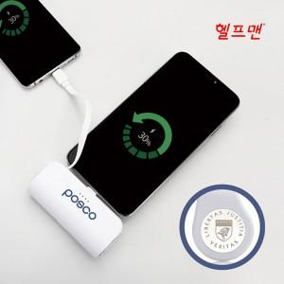

【상세/제작정보】

【인쇄/포장옵션】 | 레이저, 에폭시, 풀칼라 / 포장지포장

【공급단가】 | 수량 | 50~ | 100~ | 300~ | 500~ | 1,000~
*VAT별도 | 단가 | 8,120원 | 7,990원 | 7,800원 | 7,600원 | 7,470원

【상품 URL】 | http://www.easy1.co.kr/src/goods_detail.php?gdno=25454

